ガラスバッジ番号について
千代田テクノル

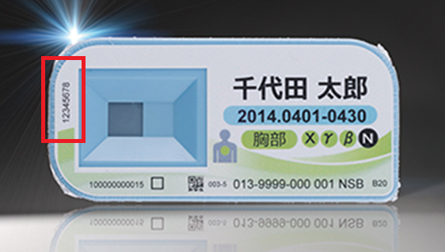

長瀬ランダウア

